Poc. strana
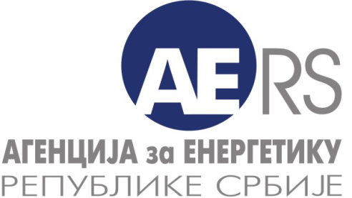

Електрична енергија - економско-финансијски подаци

Eнергетска делатност: | 3. Пренос електричне енергије и управљање преносним системом

Назив енергетског субјекта:
Седиште и адреса:

Година: |  | 2018

Особа за контакт:

Подаци за контакт: | * Телефон:

 | * Телефакс:

 | * Електронска пошта:

Датум обраде:

Напомена:
Тражени подаци се уносе у ћелије обојене жутом бојом

